MVP모델
MVP모델
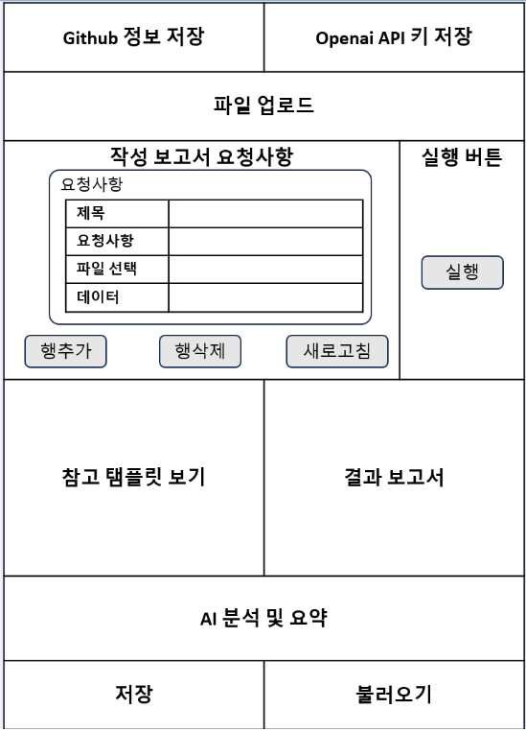
 | 1. Github 정보 저장: 서버의 저장 위치 정보 저장 |  | streamlit 상에서 키 투입하게 할 수 있어, 삭제 가능
 | 2. Openai API 키 저장: API사용 위한 키 저장(github에 키를 저장할 수 없어 테스트 마다 저장)
 | 3. 파일 업로드: 보고서 작성에 필요한 파일을 서버에 저장하는 기능
 | 4. 작성 보고서 요청사항: 보고서 작성 항목에 대한 요구사항 작성(파일 업로드 기능을 통해 업로드한 파일 중 필요 데이터를 선택)
 |  | 4-1 행추가: 요청사항 추가
 |  | 4-2 행삭제: 선택된 요청사항 삭제
 |  | 4-3 새로고침: 요청사항 새로고침
 | 5. 실행: openai API 키 재발급후 LLM 연동 -> LLM을 통하지 않고 판다스로만 처리?
 | 6. 참고 탬플릿 보기: 원하는 작성 보고서 형태 이미지 제공
 | 7. 결과 보고서: 요청사항을 기반으로 한 실제 작성 보고서 제공
 | 8. AI분석 및 요약: LLM기능을 통해, 작성된 보고서 내용 요약, 작성 보고서 간의 분석 제공
 | 9. 저장: 요청사항 템플릿 저장
 | 10. 불러오기: 저장된 요청사항 템플릿 불러오기

